제로페이
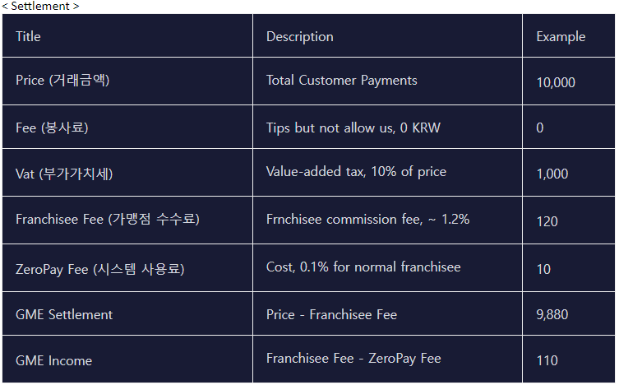
1. Max가 GME Pay를 이용해서 제로페이 결제
 | 계정번호 | 계정이름 | 입금금액 | 차변/대변
tran_master | acc_num | field2 | usd_amt | part_tran_type
 | Max GME PAY 가상계좌번호 or GME PAY 통합계정 | Max GME PAY 가상계좌번호 or GME PAY 통합계정 | 10,000 | DR | Price(Include Fee,VAT)
 | 41004450 | Income_Zeropay | 120 | CR | 프랜차이즈 수수료
 | 41073944 | Payable Principle_Zeropay | 9,880 | CR
narration | Being Zeropay Service use By "Wallet number" / "GME PAY nubmer" / "Transaction number" / "Customer Unique number" / "Place"

2. Max가 GME PAY를 이용해서 제로페이 결제를 환불 (전체환불 임. 부분환불 불가)
 | 계정번호 | 계정이름 | 입금금액 | 차변/대변
tran_master | acc_num | field2 | usd_amt | part_tran_type
 | Max GME PAY 가상계좌번호 or GME PAY 통합계정 | Max GME PAY 가상계좌번호 or GME PAY 통합계정 | 10,000 | CR | Price(Include Fee,VAT)
 | 41004450 | Income_Zeropay | 120 | DR | 프랜차이즈 수수료
 | 41073944 | Payable Principle_Zeropay | 9,880 | DR
narration | Being Zeropay Service use By "Wallet number" / "GME PAY nubmer" / "Transaction number" / "Customer Unique number" / "Place"

